상품제안서
카카오 휴대용 치약칫솔세트 | 상품코드: S39313

 |  |  |  |  |  |  | 02-713-8555 | www.synergygift.co.kr
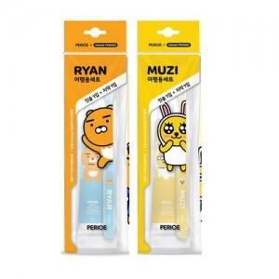

【상세/제작정보】 | <p><span style="font-size: 14pt;">※ 케이스 실크1도 인쇄 가능합니다.</span></p><p><span style="font-size: 14pt;">(진행시 기본 벌크 출고되며, opp재삽입 추가비용 발생됩니다. 별도문의)</span></p>

【인쇄/포장옵션】 | 실크, 스티커 / OPP(비닐)

【공급단가】 | 수량 | 100~ | 300~ | 500~ | 1,000~ | 3,000~
*VAT별도 | 단가 | 3,510원 | 3,450원 | 3,370원 | 3,240원 | 3,100원

【상품 URL】 | https://www.synergygift.co.kr:443/src/goods_detail.php?gdno=39313

